Visibilidad
Visibilidad | Se refiere a la claridad y la facilidad con la que los elementos de la interfaz son percibidos y entendidos por el usuario. Esto se logra mediante una retroalimentación visual adecuada, la accesibilidad a la información necesaria y un diseño que facilite la comprensión y navegación. Mejorar la visibilidad garantiza una experiencia del usuario más intuitiva y eficiente.
Heurística | Descripción | Ejemplo
Los botones deben resaltarse al ser presionados y ser fácilmente distinguibles de otros elementos en la interfaz. | Los botones deben cambiar visualmente cuando se presionan, brindando retroalimentación visual inmediata al usuario para confirmar que su acción ha sido registrada. | 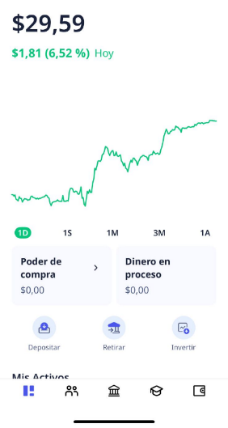 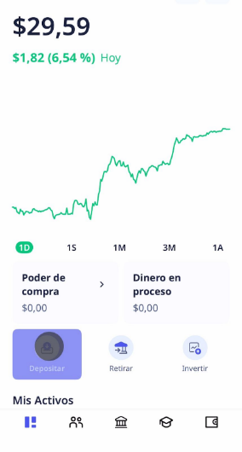
Todos los objetos, acciones y opciones deben ser visibles y claramente definidos para facilitar la navegación. | Los usuarios deben poder identificar fácilmente los elementos de la interfaz y entender su propósito de manera inmediata. Esto se logra mediante el uso de etiquetas descriptivas, íconos reconocibles y diseño visual coherente. Además, es importante asegurarse de que los elementos clave de la interfaz no estén ocultos tras múltiples capas de navegación o ubicados en lugares con poca visibilidad. | 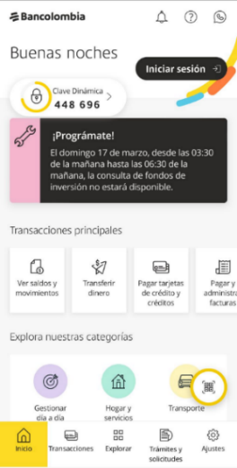
La interfaz debe estar diseñada de manera equilibrada y visualmente agradable. | Se requiere una disposición cuidadosa de los elementos, el uso efectivo del espacio en blanco y la coherencia en el diseño, junto con una selección adecuada de colores y fuentes. El objetivo es crear una experiencia visualmente agradable y funcional para el usuario. | 

Navegación
Navegación | Se enfoca en la capacidad de la aplicación para orientar a los usuarios a través de su interfaz, permitiéndoles desplazarse sin problemas hacia sus objetivos y anticipando sus necesidades. Esto se logra mediante una estructura de navegación claramente definida y organizada, que ofrece rutas claras y coherentes para que los usuarios accedan al contenido o realicen acciones específicas.
Heurística | Descripción | Ejemplo
La aplicación debe proporcionar botones físicos o equivalentes para acceder a las funciones principales de manera directa y rápida. | Esto busca minimizar la necesidad de pasar por múltiples pasos o menús, facilitando que los usuarios accedan y utilicen las funciones esenciales de la aplicación de manera directa y sin demoras innecesarias. | 
Se debe mostrar claramente la ubicación y orientación del usuario mientras navega dentro de la aplicación. | No solo busca mostrar la ubicación física del usuario dentro de la aplicación, sino también proporcionar una guía clara y contextualizada que facilite la navegación. Esto se logra mediate indicadores visuales o sugerencias de pasos a seguir para mejorar el progreso dentro de la aplicación. | 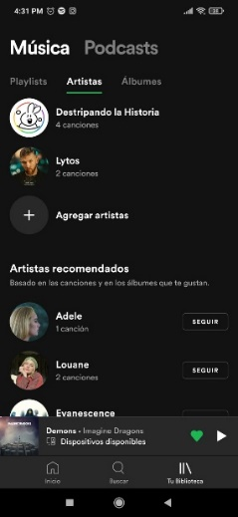
La interfaz debe organizar la navegación en jerarquías y menús para reducir la complejidad. | Simplifica la interacción al lograr una estructura y flujo claros e intuitivos, lo que facilita la localización y acceso a las diversas funcionalidades y contenido dentro de la aplicación. | 
Se debe proporcionar una navegación paso a paso clara y coherente para guiar al usuario en la realización de tareas. | Proporciona una secuencia de navegación lógica, predecible y fácil de seguir para los usuarios, guiándolos desde el inicio hasta la finalización de la tarea. Esto se logra mediante indicadores que muestren el progreso o la cantidad restante de pasos para completar la tarea, así como instrucciones concisas que orienten al usuario sobre cómo proceder. | 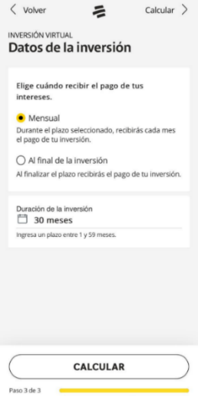 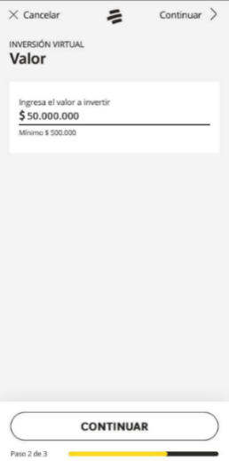
El botón 'atrás' debe comportarse de manera predecible en todas las áreas de la aplicación, permitiendo al usuario retroceder de manera coherente en su navegación. | Se espera que, independientemente de la ubicación del usuario dentro de la aplicación, el botón “atrás” siga un comportamiento estándar que los usuarios ya esperan, lo cual implica la capacidad de retroceder a la pantalla o estado anterior. | 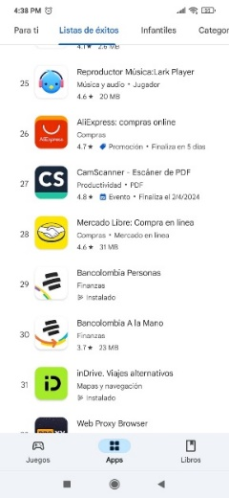 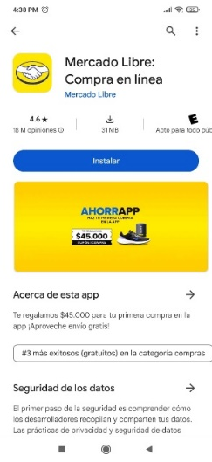

Control y libertad del usuario
Control y libertad del usuario | Consiste en brindar a los usuarios la capacidad de interactuar con la aplicación de manera autónoma y adaptable a sus necesidades y preferencias individuales. Se busca proporcionar opciones flexibles y claras que permiten al usuario tomar decisiones informadas, personalizar su experiencia y navegar por la aplicación sin restricciones.
Heurística | Descripción | Ejemplo
La aplicación debe permitir flujos de interacción alternativos y flexibles para adaptarse a las preferencias y necesidades del usuario. | No se impone un único flujo de interacción predeterminado; en su lugar, la aplicación ofrece diferentes formas de realizar una misma tarea, brindando a los usuarios la libertad de elegir el método que mejor se adapte a sus preferencias. | 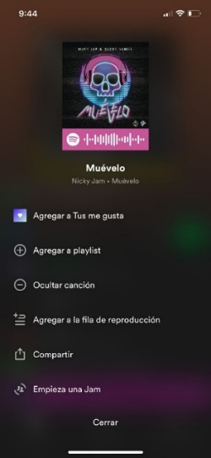 
Los usuarios deben tener la capacidad de personalizar atributos de texto y fondo, así como seleccionar el modo de lectura, idioma y preferencias de voz TTS según sus necesidades y preferencias individuales. | Los usuarios deben tener acceso a los ajustes de características como el tamaño del texto, tipo de fuente, color de texto y fondo, así como el modo de lectura. También deberían poder acceder a diferentes idiomas para la interfaz y personalizar las propiedades de la función de texto a voz. | 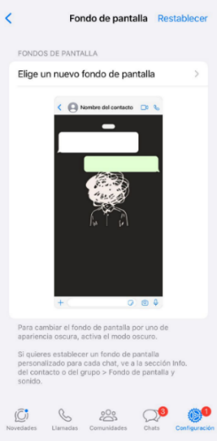 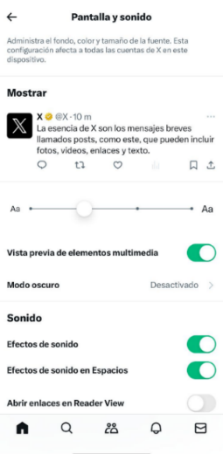
La aplicación debe mantener la configuración definida por el usuario. | Se debe mantener los ajustes como el idioma, el modo de visualización, las configuraciones de accesibilidad y cualquier otra preferencia seleccionada por el usuario, garantizando que la personalización se conserve con cada acceso a la aplicación. | 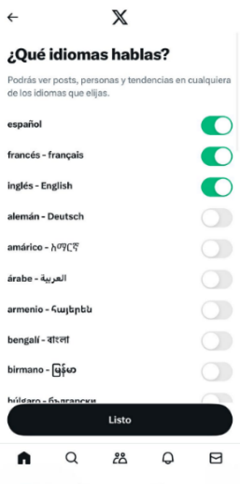 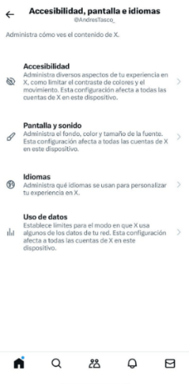
La aplicación debe ofrecer opciones de pausa, reanudación y ajustes durante la lectura TTS. | Permite que el usuario controle el ritmo y la experiencia de escucha, brindando una mayor flexibilidad y comodidad durante la interacción con el contenido audible en la aplicación. | 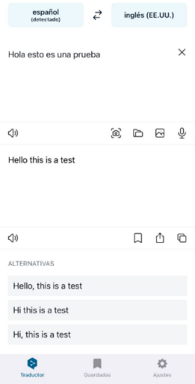

Retroalimentación y gestión de
Retroalimentación y gestión de errores | La capacidad de una aplicación para proporcionar información clara y oportuna sobre las acciones realizadas por el usuario, así como gestionar de manera efectiva cualquier error que pueda surgir durante su interacción con la interfaz.
Heurística | Descripción | Ejemplo
La aplicación debe proporcionar retroalimentación clara y perceptible a través de audio y vibración para informar al usuario sobre acciones e interacciones. | Se enfoca en que la aplicación brinde una respuesta inmediata y comprensible al usuario mediante modalidades sensoriales. Al implementar esta función, cuando un usuario realice una acción dentro de la interfaz, como presionar un botón o completar un formulario, la aplicación responderá con sonidos audibles o vibraciones táctiles, proporcionando confirmación de la acción realizada. |  
Los usuarios deben tener la capacidad de gestionar la retroalimentación, incluida la posibilidad de detenerla o apagar el sonido de feedback según sus preferencias. | Se centra en brindar control a los usuarios sobre cómo y cuándo reciben retroalimentación de la aplicación. Esto incluye la capacidad de ajustar las frecuencias de retroalimentación, silenciar o desactivar los sonidos o vibraciones, y personalizar la forma en que se da la retroalimentación, ya sea mediante notificaciones visuales o auditivas. | 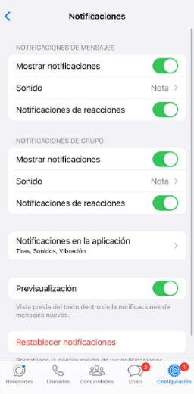
Los mensajes de error deben ser explícitos, descriptivos y utilizar palabras y verbos significativos para que el usuario comprenda claramente la acción necesaria para resolver el problema. | Implica utilizar un lenguaje sencillo y directo en los mensajes de error, evitando términos técnicos o ambiguos que puedan confundir al usuario. Al ser explícitos y descriptivos, los mensajes de error permiten al usuario comprender rápidamente la naturaleza del problema y tomar las acciones necesarias para corregirlo. | 
La aplicación debe ayudar a los usuarios a reconocer, diagnosticar y recuperarse de errores de manera efectiva. Además, los errores deben corregirse automáticamente cuando ocurran por primera vez. | Brinda asistencia para ayudar a los usuarios a identificar cuando ocurre un error, entender qué causó el error, proporcionar una solución o una forma de recuperarse del error. El objetivo es minimizar la frustración el usuario y mantener una experiencia fluida. | 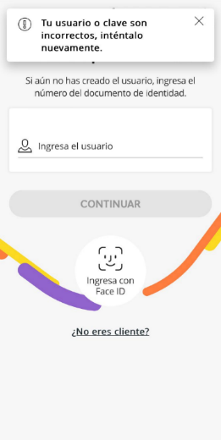

Accesibilidad
Accesibilidad | Busca eliminar barreras que puedan dificultar o impedir que todos los usuarios, incluyendo aquellos con discapacidad o limitaciones físicas, sensoriales o cognitivas, accedan y utilicen la aplicación. Esto implica diseñar interfaces que puedan ser percibidas, operadas y comprendidas de manera efectiva, garantizando una experiencia inclusiva de todos los usuarios.
Heurística | Descripción | Ejemplo
La aplicación debe ser diseñada para ser accesible a lectores de pantalla, y permitir que los elementos de la interfaz sean leídos en voz alta al ser tocados. Además, debe ofrecer descripciones alternativas (ALT) significativas para elementos e imágenes. | Todos los elementos de la interfaz deben etiquetarse de manera que los lectores de pantalla puedan interpretarlos correctamente. Además, es importante proporcionar descripciones claras y concisas para botones, campos de entrada, imágenes y otros componentes visuales. |  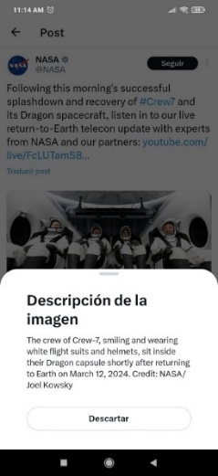
Se debe proporcionar soporte de ampliación en todos los componentes gráficos. | Esto implica asegurar que los elementos ampliados conserven su proporción y disposición correctas para evitar distorsiones o superposiciones que puedan dificultar la comprensión de la interfaz. |  
Es posible pronunciar auditivamente los nombres de los elementos y caracteres al interactuar con la pantalla. | Consiste en proporcionar retroalimentación auditiva que describa los elementos seleccionados o los caracteres introducidos mientras el usuario navega por la interfaz o realiza acciones específicas. | 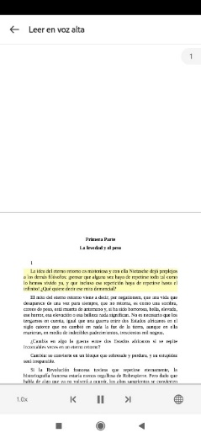

Consistencia y estándares
Consistencia y estándares | La consistencia y los estándares se centran en mantener uniformidad en la apariencia, el comportamiento y la estructura de los elementos de la interfaz a lo largo de toda la aplicación. Esto implica adherirse a las mejores prácticas y convenciones establecidas en el diseño de interfaces para garantizar una experiencia de usuario coherente e intuitiva.
Heurística | Descripción | Ejemplo
La aplicación debe utilizar temas, estilos, términos, convenciones y estándares coherentes y consistentes en todo su diseño, garantizando así un layout consistente y familiar para los usuarios. | Se enfoca en crear una experiencia de usuario consistente y fluida al mantener coherencia visual y funcional en todo el diseño de la aplicación. Así, la interfaz brinda una sensación de familiaridad y seguridad para los usuarios, ya que pueden anticipar cómo interactuar sin experimentar sorpresa o confusiones. | 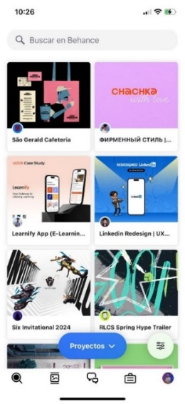 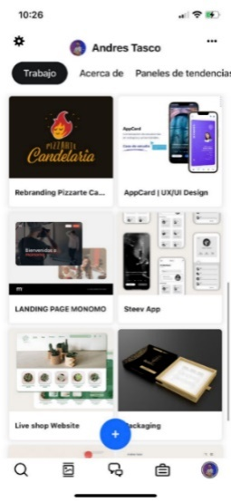
El diseño de la interfaz debe aprovechar los modelos mentales familiares de los adultos mayores y emplear gestos intuitivos. | Esto implica incorporar elementos como íconos, colores o disposiciones familiares, así como gestos como deslizar o pellizcar para acercar o alejar. El objetivo es facilitar el uso de la aplicación y reducir la curva de aprendizaje. | 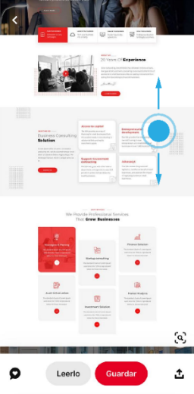 
El menú debe estar dividido en unidades 'morphemic', es decir, separadas de manera clara y legible para facilitar su comprensión. | Se busca que cada parte tenga un propósito claro y que los usuarios puedan identificar rápidamente las opciones disponibles. Cada una de las unidades debe estar etiquetada y separada visualmente para facilitar la navegación. | 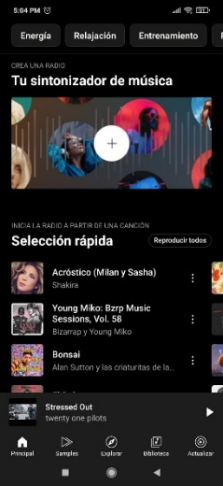
Los botones home, configuración, búsqueda deben estar ubicados en lugares frecuentes. | Los botones y acciones principales deben ser fácilmente accesibles y visibles para los usuarios, lo que permite mejorar la experiencia y reducir tiempos de acceso y navegación sin tener que buscar en la interfaz. | 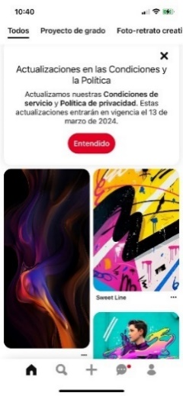
Se debe utilizar un lenguaje sencillo, claro y adecuado al público objetivo para mejorar la usabilidad. | Se emplean palabras y frases que sean comprensibles para la mayoría de los usuarios, esto se logra evitando usar términos técnicos o especializados que puedan generar condiciones, además de proporcionar información relevante sin abrumar al usuario con detalles innecesarios | 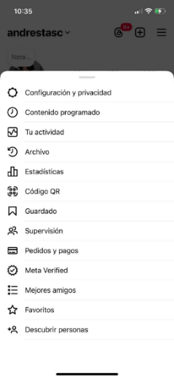
Se debe priorizar el reconocimiento sobre el recuerdo. | La interfaz debe ser intuitiva y fácil de usar, con elementos de diseño y funcionalidades consistentes en toda la aplicación. De esta manera los usuarios pueden reconocer y entender rápidamente cómo interactuar con la aplicación. | 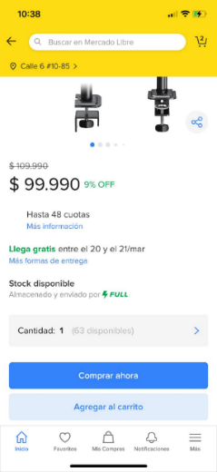

Diseño y estética
Diseño y estética | Se refiere a la cuidadosa combinación de elementos visuales y funcionales para crear una experiencia satisfactoria, accesible y estéticamente agradable para el usuario. Son fundamentales para atraer y retener a los usuarios, ya que se influye en la percepción de la calidad de la aplicación y en la satisfacción del usuario.
Heurística | Descripción | Ejemplo
Los íconos deben ser estéticos, identificables y simples. | Esto implica que los íconos contribuyen a la experiencia visual coherente y atractiva de la aplicación. Deben permitir que los usuarios reconozcan su función de manera intuitiva, lo que facilita la navegación y el uso de la interfaz. Además, ayudar a evitar confusiones o sobrecarga visual. | 
El texto debe utilizar tipos, estilos y tamaños apropiados para adultos mayores, asegurando así una legibilidad óptima y una experiencia de lectura cómoda. | Se recomienda evitar el uso de tipografías ornamentadas y asegurarse de que el tamaño del texto lo suficientemente grande para que sea fácilmente legible. Es importante mantener contraste, utilizando texto oscuro sobre fondo blanco o viceversa, y aplicar un espaciado entre líneas de texto, así como mantener una alineación clara para mejorar la legibilidad del texto en la interfaz. | 
Se deben evitar objetos y animaciones con movimientos rápidos que puedan distraer al usuario. | La interfaz debe contar con transiciones o animaciones lentas y sutiles con un propósito claro, como la comprensión del flujo de la aplicación o el resultado de una acción, con el fin de evitar sensaciones de agitación, distracción o ansiedad en el usuario. | 